P1
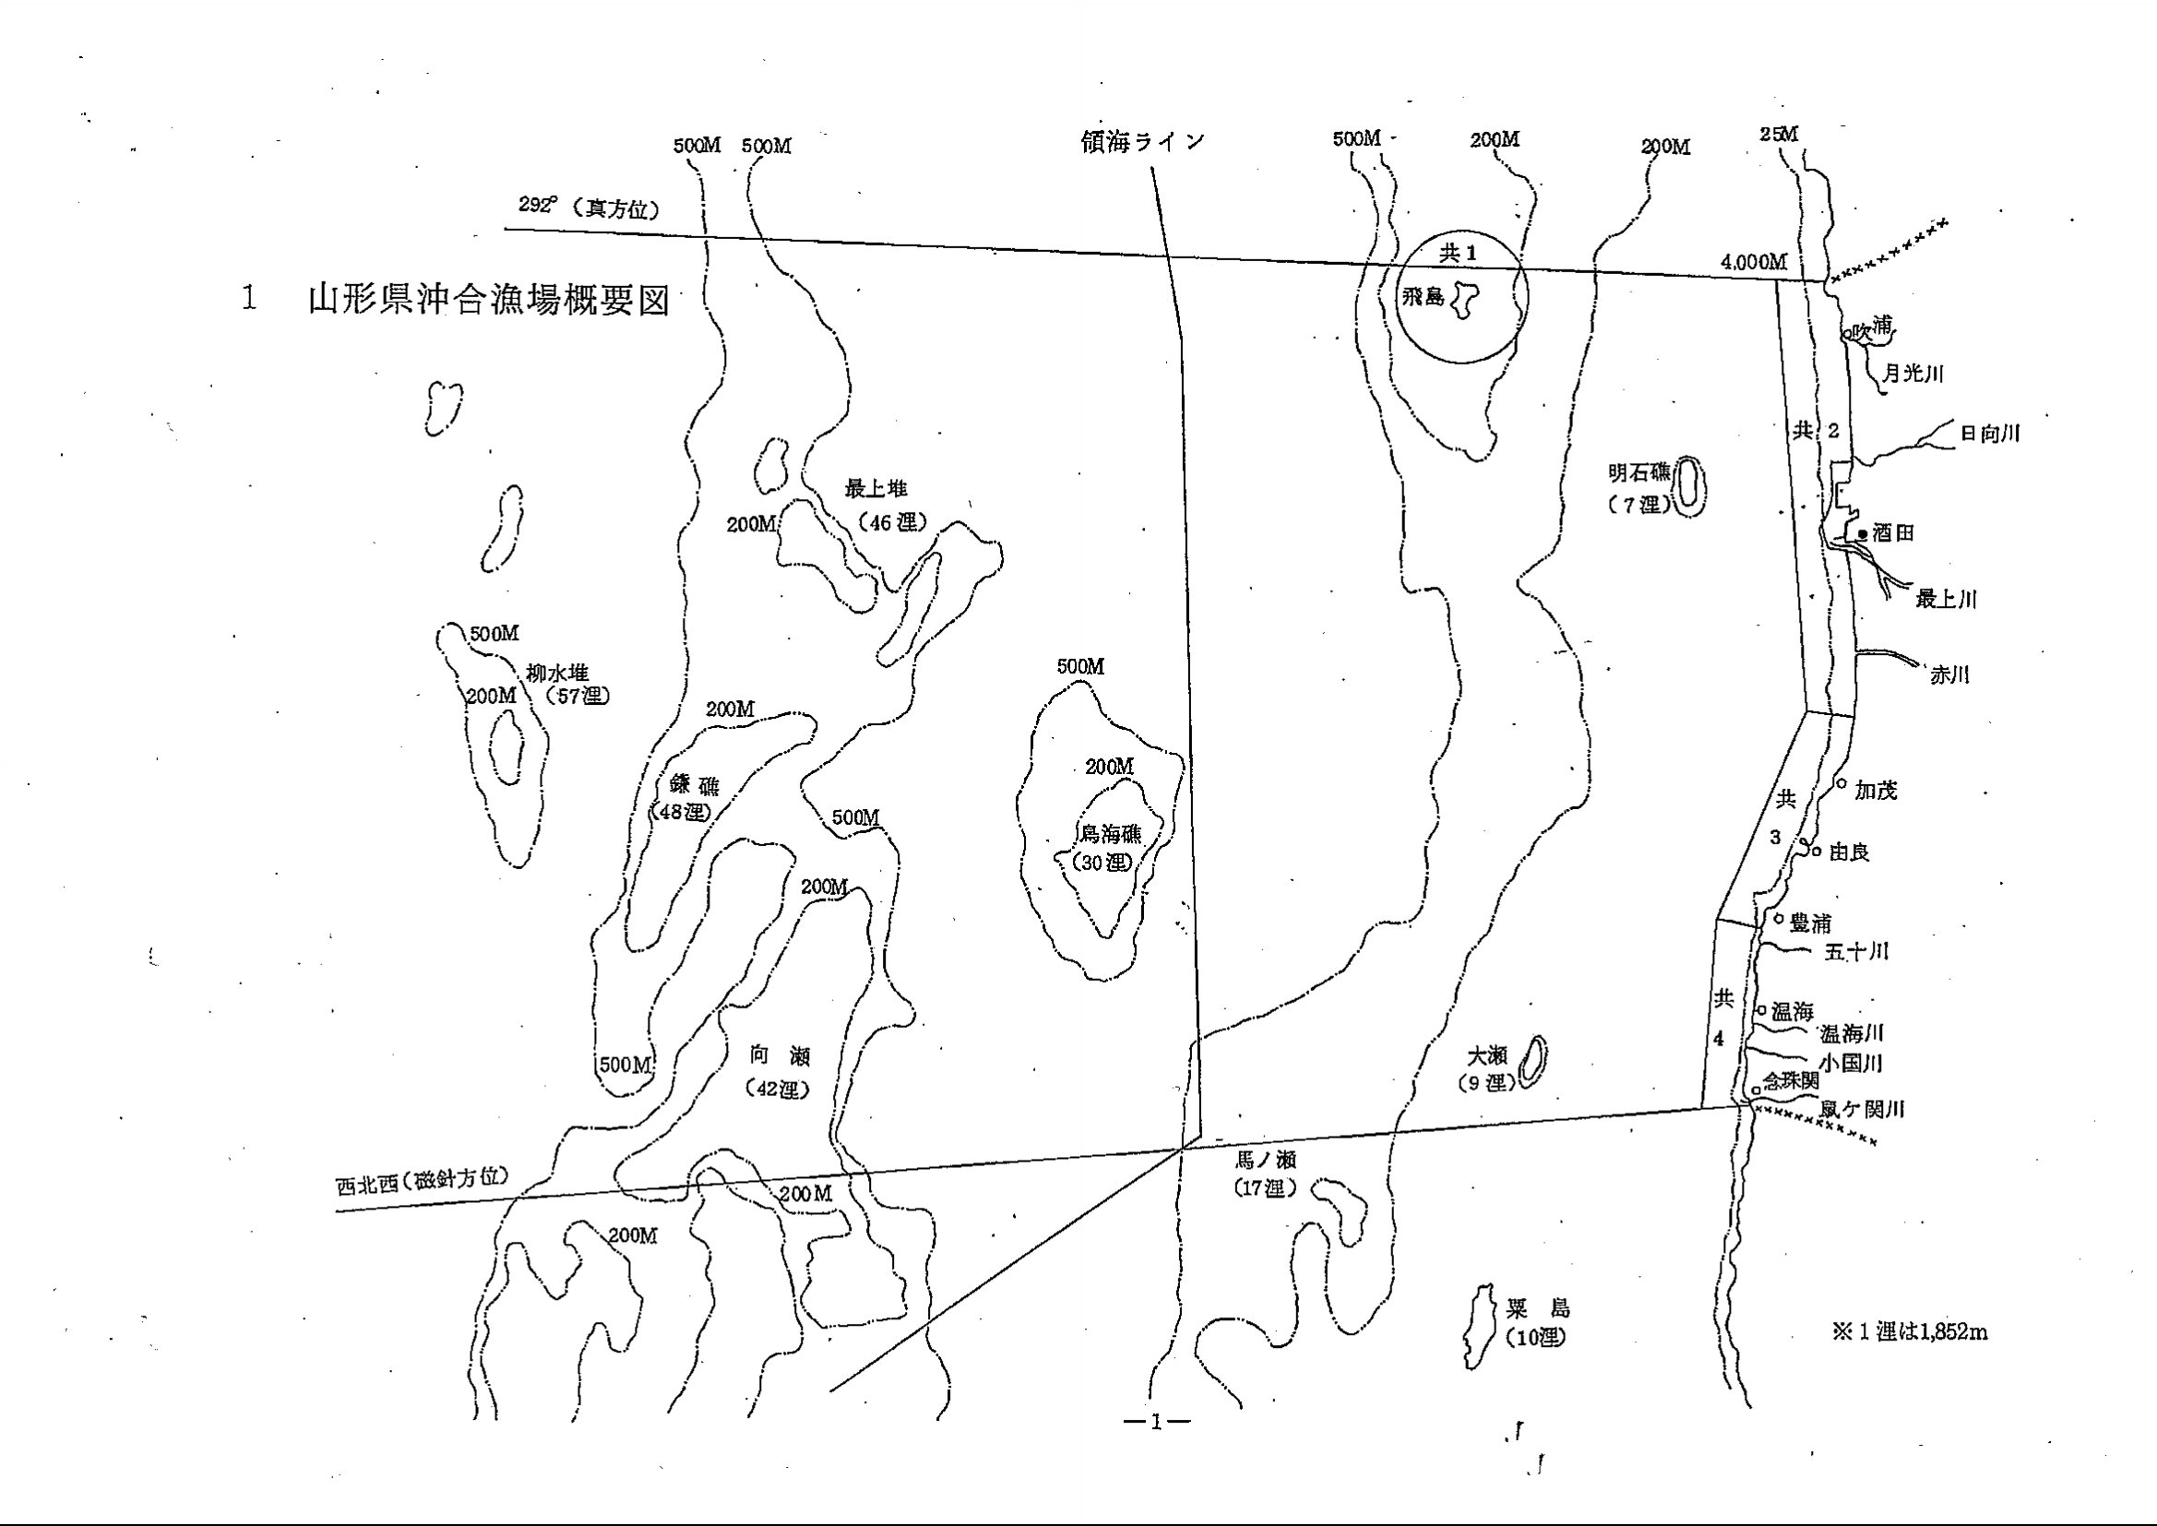
平成23度

平成24年7月

P25
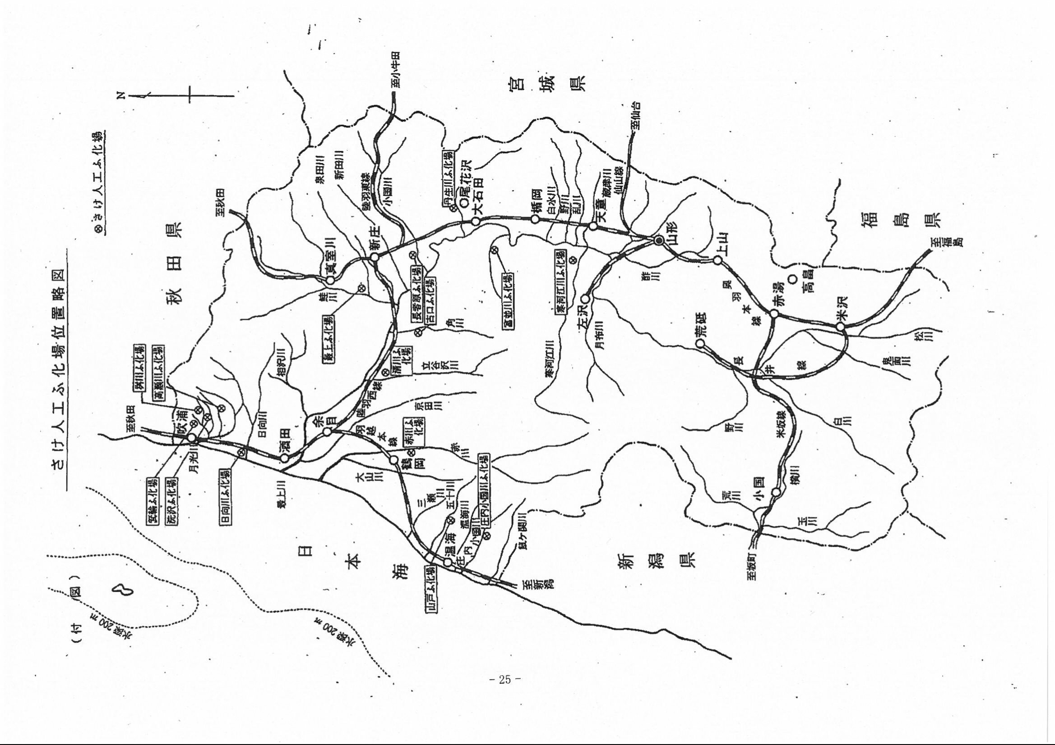
平成23度

平成24年7月

